Sheet1
登录/注册 | http://xm.m.597.cs/person/register.html |  | 验证码，手机验证码
城市定位 | http://xm.m.597.cs/changecity.html |  | 自动定位
城市切换 | http://xm.m.597.cs/changecity.html |  | 切换正常
搜索界面 | http://xm.m.597.cs/ | 下拉框无法收回
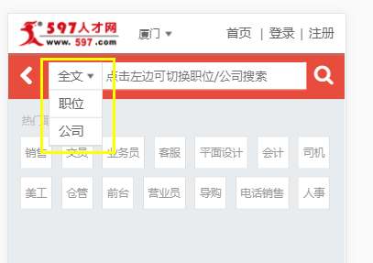

热门职位搜索 | http://xm.m.597.cs/zhaopin/?q=%E5%AD%A6%E5%BE%92 |  | 自定义标签搜索可点可搜
职位详情 | http://xm.m.597.cs/job-222d342889874.html |  | 基本没看到乱码，和TA聊聊可以跳转，投递简历成功，电话显示正常（UC浏览器多一步操作拨打电话会显示乱码）
公司介绍 | http://xm.m.597.cs/com-7278b12375170/?jid=222d342889874 |  | 通过
公司在招 | http://xm.m.597.cs/job_list.html?act=joblist&id=7278b12375170&jid=222d342889874 |  |  |  | 通过
搜索筛选功能 | http://xm.m.597.cs/zhaopin/?condition=3&q= |  | 通过
附近职位功能 | http://xm.m.597.cs/map.html?keyword=&distance=3000 |  | 这功能不准，不过显示正常
批量投递功能 | http://xm.m.597.cs/zhaopin/wenyuan/ | 被APP下载挡住
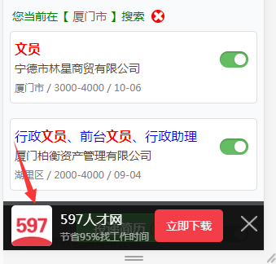

意见反馈 | http://xm.m.597.cs/suggestion.html |  | 通过
个人中心头像上传 | http://xm.m.597.cs/person/resumes.html?act=photo |  | 通过
刷新简历 | http://xm.m.597.cs/person/ |  | 通过
我的简历 | http://xm.m.597.cs/person/resumes.html |  | 简历修改成功
简历预览 | http://xm.m.597.cs/person/resumes.html?act=view |  | 通过
转发邮箱 | http://xm.m.597.cs/person/resumes.html?act=sendEmail |  | 转发功能不能使用，有可能网络问题
职位申请记录 | http://xm.m.597.cs/person/job.html?act=join |  | 通过
被浏览记录 | http://xm.m.597.cs/person/job.html?act=visit |  | 通过
被下载记录 | http://xm.m.597.cs/person/job.html?act=download |  | 通过
简历收藏 | http://xm.m.597.cs/person/job.html?act=favorites |  | 通过
简历隐私设置 | http://xm.m.597.cs/person/ |  | 通过
修改密码 | http://xm.m.597.cs/person/account.html?act=psw |  | 通过
举报职位 | http://xm.m.597.cs/report.html?jid=30297f3469388 |  | 通过
最新招聘 | http://xm.m.597.cs/companyjob.html |  | 通过
企业专访 | http://xm.m.597.cs/qyzf/ |  | 通过

CRM后台客服管理 | http://crm.597.cs/news/suggestion.html?act=list |  | 通过
举报管理 | http://crm.597.cs/news/job_report.html?act=list |  | 通过
咨询内容 | http://crm.597.cs/news/news.html?act=edit&detail_id=65536&detail_cid=1 |  |  | 没有乱码，不过后台不支持修改比较新的字符，熊猫头之类

